請求及び様式作成の注意点
【請求及び様式作成の注意点】

＜請求上の注意点＞
◆乗車賃立替払の請求にあたっては，本学「乗車賃立替払基準」に準じ適正な請求をお願いします。
用務は大学業務であること，経路は合理的な通常の経路によること，定期利用区間又は通勤手当届出区間は請求金額より除くことをご留意いただき，請求にあたっては，乗車日・用務内容をご確認の上，一月毎にまとめて請求願います。
大学業務上，やむを得ずタクシーを利用する場合は，緊急時を除き，事前の申告・確認が必要に なります。なお，利用後は一月毎の取りまとめを待たず速やかに請求願います。
また，学生の場合は，「研究補助」や「大学業務補助」としての請求は可能ですが，修学目的での請求はできませんので，この点も特にご留意願います。

＜「乗車賃立替払金請求書（別紙様式１）」作成時の注意点＞
◆右の【別紙様式１】で示す番号による。
①請求日を入力願います。（最終乗車年月日以降でお願いします。）
入力方法：「2020/9/10」と入力いただくと「令和2年9月10日」と表記されます。
②一月毎にまとめてのご請求をお願いします。
※タクシー利用は，緊急時を除き，事前の申告・確認が必要になります。
なお，利用後は一月毎の取りまとめ を待たず速やかに請求をお願いします。
③旅行者（請求者）の所属・氏名を入力願います。
④本学で付番された職員番号又は学籍番号があれば入力をお願いします。
⑤「専門的知識の提供，講演，翻訳・通訳等の報酬，学位論文審査」に伴う乗車賃申請の場合は，
「有り」にチェックをお願いします。
⑥学外者の請求の場合は，ご本人確認のため，旅行者（学外者）の自宅住所を
区市町村名までで結構ですので入力願います。
⑦経理担当記入欄となりますので，入力しないでください。
⑧実費額入力合計が自動的に反映されます。
⑨定期利用区間又は通勤手当届出区間の有無をチェック願います。
これらの区間と乗車経路に重複がある場合には「有り」にチェックを入れ，
区間（乗り換え駅含む）を記入，又は定期券の（写）を添付願います。
※これらの区間料金は，請求金額から除くようお願いいたします。
⑩乗車日毎に入力願います。
入力方法：「2020/10/16」と入力いただくと「令和2年10月16日」と表記されます。
⑪用務先をできるだけ詳しく入力願います。
⑫用務内容を具体的に入力願います。
※「◯◯学会」だけの記載ではなく，何のために◯◯学会に参加した等，大学業務であること，
学生については，研究補助や大学業務補助であることがわかるように入力願います。
研究打合わせの場合は，どなたと打合せを行ったかわかるように入力願います。
（例）◯◯学会に参加し，◯◯研究の情報収集を行った。
◯◯大学◯◯教授と◯◯に関する研究打合せを行った。 等々。
⑬乗車経路を乗り換え駅も含めできるだけ詳しく入力願います。
※定期利用区間又は通勤手当届出区間も含め，実際に乗車した経路全てを入力してください。
※ＩＣカード乗車券の利用履歴を添付すれば「別紙利用履歴のとおり」と記載するのみで結構です。
⑭片道・往復の別をプルダウンにより選択してください。
⑮運賃種別（IC・現金）の別をプルダウンにより選択してください。
※回数券利用の場合は、現金を選択し、備考欄に「回数券利用」と入力願います。
⑯実費額を入力願います。（定期利用区間又は通勤手当届出区間料金を除いてください。）
⑰備考欄には特記すべき事項の入力をお願いします。
（入力事項）緊急時のタクシー利用の場合は，理由を詳しく入力願います。
その他，特記すべき事項がある場合は入力願います。
＊請求時は，可能な限り「駅すぱあと」等の経路確認ができる書類のアップロードにご協力ください。

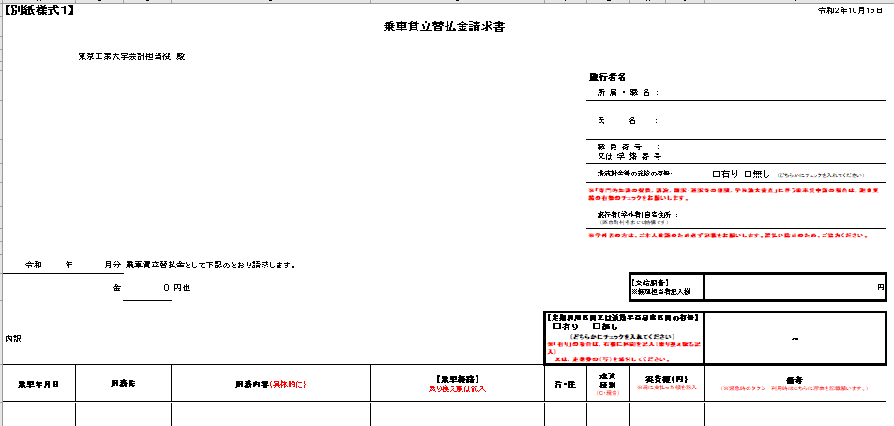
1

3

4

5

6

2

7
8
9

14
16
10
11
12
13
17
15

